Hoja1
Problema de Programación Lineal: Minimizar Gastos |  |  |  |  |  | SOLUCION:
 |  |  |  |  |  | 1. Seleccionar la celda de la función objetivo C23.
Una escuela prepara una excursión para 398 alumnos. La empresa de transporte |  |  |  |  |  | 2. Ficha Datos/ Solver
tiene 8 omnibus pequeños de 40 asientos y 10 omnibus grandes de 50 asientos, |  |  |  |  |  | 3. Ingresar los siguientes datos en la ventana tal como se muestra en la figura:
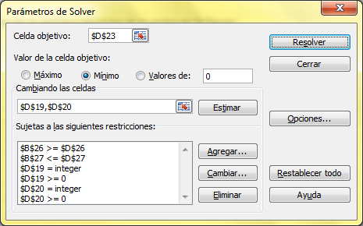
pero solo dispone de 9 choferes. El alquiler de un omnibus pequeño cuesta 60
soles y el de uno grande 80 soles. |  |  |  |  |  | Las restricciones son:
Calcular cuantos omnibus de cada tipo hay que utilizar para que la excursión
resulte lo más económica posible para la escuela. |  |  |  |  |  | $B$26>=$D$26
 |  |  |  |  |  | $B$27<=$D$27
 |  |  |  |  |  | $D$19=integer
 |  |  |  |  |  | $D$19>=0
Planteamiento del Problema: |  |  |  |  |  | $D$20=integer
 |  |  |  |  |  | $D$20>=0
Datos: |  | Asientos |  | Alquiler |  | $D$19<=8
 | Omnibus Pequeño | a1 |  | g1 |  | $D$20<=10
 | Omnibus Grande | a2 |  | g2

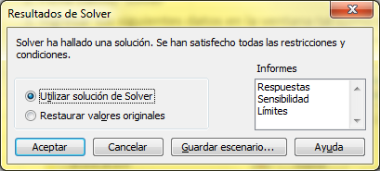
Incógnitas: |  |  | Cantidad |  |  | 4. Hacer clic en el botón Resolver, y luego en la siguiente ventana clic en Aceptar.
 | Omnibus Pequeño | x
 | Omnibus Grande | y

Función Objetivo (Z):
 | Costo Mínimo |  |  |  | Z = g1.x + g2.y

Restricciones: |  |  |  |  | x é y son enteros
Asientos |  |  |  | alumnos | a1.x + a2.y >= 398 | 5. En las celdas C19 y C20 aparecerán las cantidades que se deben producir para
Vehiculos |  |  |  | choferes | x + y <= 9 | obtener la máxima ganancia que aparecera calculada en C23.
 |  |  |  |  | x >= 0
 |  |  |  |  | y >= 0 | Respuestas: | Omnibus Pequeño= | 5
 |  |  |  |  | x <= 8 |  | Omnibus Grande= | 4
 |  |  |  |  | y <= 10 |  | Gasto Mínimo= | S/. 620.00

